Jember
Tahun | Data Asli | Setelah Backcasting
2000 | 8,835.00 | 19834.575 | Backcasting | Evaluasi Error
2001 | 9,197.30 | 20647.9385 | 2.245 | MAPE | 1.62%
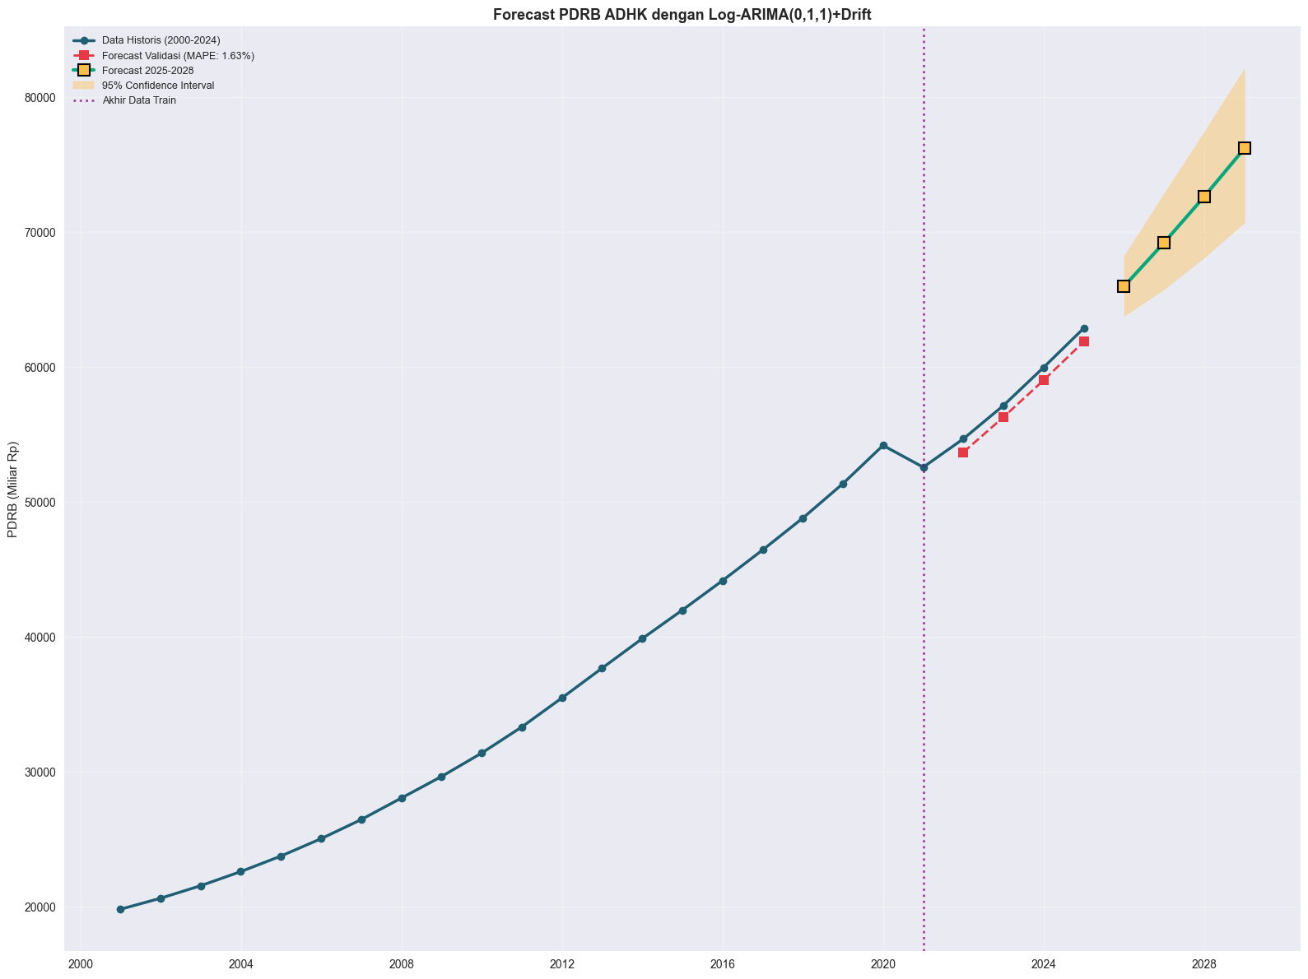
Time Series Plot
2002 | 9,611.10 | 21576.9195
2003 | 10,077.40 | 22623.763
2004 | 10,591.20 | 23777.244
2005 | 11,163.50 | 25062.0575
2006 | 11,794.10 | 26477.7545
2007 | 12,503.80 | 28071.031
2008 | 13,216.40 | 29670.818
2009 | 13,989.50 | 31406.4275
2010 | 33,341.20 | 33,341.20
2011 | 35,492.00 | 35,492.00
2012 | 37,701.10 | 37,701.10
2013 | 39,887.45 | 39,887.45
2014 | 42,001.20 | 42,001.20
2015 | 44,183.50 | 44,183.50
2016 | 46,460.88 | 46,460.88
2017 | 48,819.30 | 48,819.30
2018 | 51,372.55 | 51,372.55 |  |  |  | Tabel Evaluasi
2019 | 54,204.10 | 54,204.10 |  |  |  | Tahun | PDRB_Forecast | Lower_95% | Upper_95% | Pertumbuhan
2020 | 52,589.05 | 52,589.05 |  |  |  | 2025 | 65981.99 | 63798.20 | 68240.54 | 4.91%
2021 | 54,692.30 | 54,692.30 |  |  |  | 2026 | 69228.87 | 65776.17 | 72862.80 | 4.92%
2022 | 57,164.80 | 57,164.80 |  |  |  | 2027 | 72635.51 | 68129.30 | 77439.78 | 4.92%
2023 | 59,985.12 | 59,985.12 |  |  |  | 2028 | 76209.80 | 70721.29 | 82124.25 | 4.92%
2024 | 62,894.50 | 62,894.50

Bondowoso
Tahun | Setelah Backcasting | Data Asli
2000 | 4776.1877352 | 2,193.20 | Backcasting | Evaluasi Error
2001 | 4976.9740334 | 2,285.40 | 2.1777255769 | MAPE | 0.78%
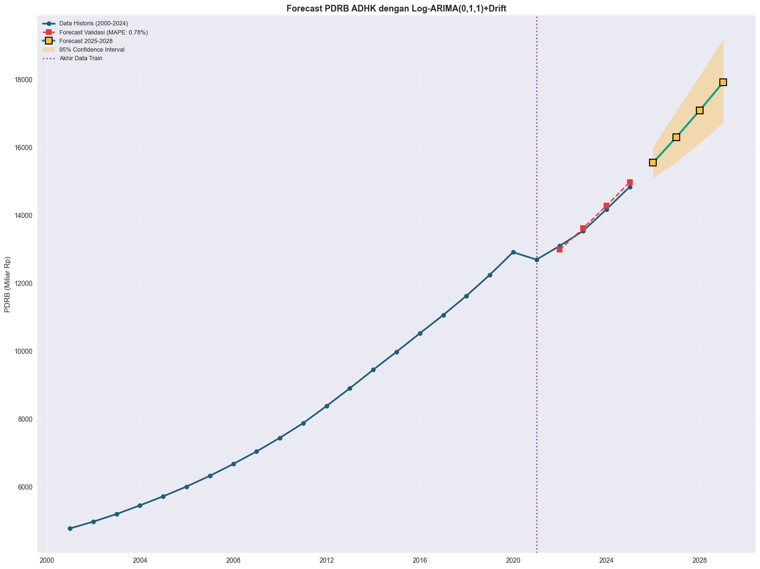
Bondowoso
2002 | 5201.6064267 | 2,388.55
2003 | 5455.4203427 | 2,505.10
2004 | 5723.9339063 | 2,628.40
2005 | 6011.0670236 | 2,760.25
2006 | 6327.3816637 | 2,905.50
2007 | 6675.2079928 | 3,065.22
2008 | 7045.2471228 | 3,235.14
2009 | 7447.4948141 | 3,419.85
2010 | 7,880.10 | 3,618.50
2011 | 8,384.50 | 8,384.50
2012 | 8,908.40 | 8,908.40
2013 | 9,452.10 | 9,452.10
2014 | 9,981.50 | 9,981.50
2015 | 10,525.15 | 10,525.15
2016 | 11,064.28 | 11,064.28
2017 | 11,634.12 | 11,634.12
2018 | 12,250.55 | 12,250.55
2019 | 12,918.43 | 12,918.43 |  |  |  | Tabel Evaluasi
2020 | 12,699.85 | 12,699.85 |  |  |  | Tahun | PDRB_Forecast | Lower_95% | Upper_95% | Pertumbuhan
2021 | 13,105.24 | 13,105.24 |  |  |  | 2025 | 15556.71 | 15115.51 | 16010.79 | 4.79%
2022 | 13,545.52 | 13,545.52 |  |  |  | 2026 | 16308.31 | 15581.88 | 17068.61 | 4.83%
2023 | 14,180.14 | 14,180.14 |  |  |  | 2027 | 17096.23 | 16138.33 | 18110.99 | 4.83%
2024 | 14,845.60 | 14,845.60 |  |  |  | 2028 | 17922.22 | 16750.27 | 18110.99 | 4.83%

Situbondo
Plot Time Series
Tahun | Setelah Backcasting | Data Awal
2000 | 5384.0778677 | 2,595.10 | Backcasting | Evaluasi Error
2001 | 5633.8728564 | 2,715.50 | 2.0747092088 | MAPE | 1.81%
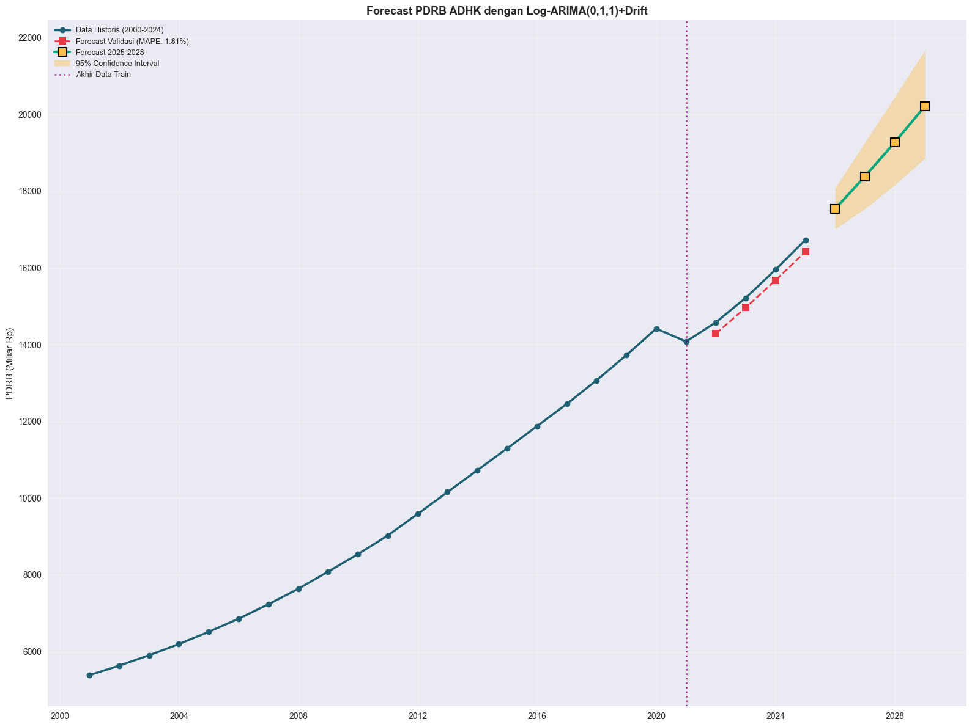
2002 | 5902.9626408 | 2,845.20
2003 | 6194.6667556 | 2,985.80
2004 | 6515.4167992 | 3,140.40
2005 | 6857.1214059 | 3,305.10
2006 | 7231.3989472 | 3,485.50
2007 | 7635.3448301 | 3,680.20
2008 | 8081.8222519 | 3,895.40
2009 | 8538.4657487 | 4,115.50
2010 | 9,025.40 | 4,350.20
2011 | 9,585.50 | 9,585.50
2012 | 10,156.80 | 10,156.80
2013 | 10,725.10 | 10,725.10
2014 | 11,294.40 | 11,294.40
2015 | 11,872.50 | 11,872.50
2016 | 12,454.20 | 12,454.20
2017 | 13,070.80 | 13,070.80
2018 | 13,725.50 | 13,725.50 |  |  |  | Tabel Evaluasi
2019 | 14,418.20 | 14,418.20 |  |  |  | Tahun | PDRB_Forecast | Lower_95% | Upper_95% | Pertumbuhan
2020 | 14,082.10 | 14,082.10 |  |  |  | 2025 | 17539.81 | 17023.00 | 18072.31 | 4.84%
2021 | 14,581.80 | 14,581.80 |  |  |  | 2026 | 18387.93 | 17547.41 | 19268.70 | 4.84%
2022 | 15,220.50 | 15,220.50 |  |  |  | 2027 | 19277.05 | 18172.19 | 20449.09 | 4.84%
2023 | 15,954.12 | 15,954.12 |  |  |  | 2028 | 20209.17 | 18859.39 | 21655.55 | 4.84%
2024 | 16,730.40 | 16,730.40

Lumajang
Tahun | Setelah Backcasting | Data Awal
2000 | 8543.7582514 | 3,945.80 | Backcasting | Evaluasi Error
2001 | 8954.5116956 | 4,135.50 | 2.1652790946 | MAPE | 1.98%

Plot Time Series
2002 | 9419.3971172 | 4,350.20
2003 | 9917.1947811 | 4,580.10
2004 | 10448.554271 | 4,825.50
2005 | 11021.703647 | 5,090.20
2006 | 11645.737082 | 5,378.40
2007 | 12309.828181 | 5,685.10
2008 | 13025.236393 | 6,015.50
2009 | 13788.93033 | 6,368.20
2010 | 14,616.50 | 6,750.40
2011 | 15,515.80 | 15,515.80
2012 | 16,423.20 | 16,423.20
2013 | 17,318.50 | 17,318.50
2014 | 18,201.10 | 18,201.10
2015 | 19,096.40 | 19,096.40
2016 | 20,028.50 | 20,028.50
2017 | 21,019.80 | 21,019.80
2018 | 22,075.10 | 22,075.10
2019 | 23,212.40 | 23,212.40 |  |  |  | Tabel Evaluasi
2020 | 22,596.50 | 22,596.50 |  |  |  | Tahun | PDRB_Forecast | Lower_95% | Upper_95% | Pertumbuhan
2021 | 23,466.80 | 23,466.80 |  |  |  | 2025 | 28344.0 | 27465.79 | 29250.3 | 4.92%
2022 | 24,535.10 | 24,535.10 |  |  |  | 2026 | 29736.44 | 28323.48 | 31219.88 | 4.91%
2023 | 25,740.22 | 25,740.22 |  |  |  | 2027 | 31197.25 | 29344.33 | 33167.18 | 4.91%
2024 | 27,015.50 | 27,015.50 |  |  |  | 2028 | 32729.83 | 30467.89 | 35159.70 | 4.91%

Banyuwangi
Tahun | Setelah Backcasting | Data Awal
2000 | 18595.521991 | 8,465.10 | Backcasting | Evaluasi Error
2001 | 19716.73195 | 8,975.50 | 2.1967279761 | MAPE | 3.46%
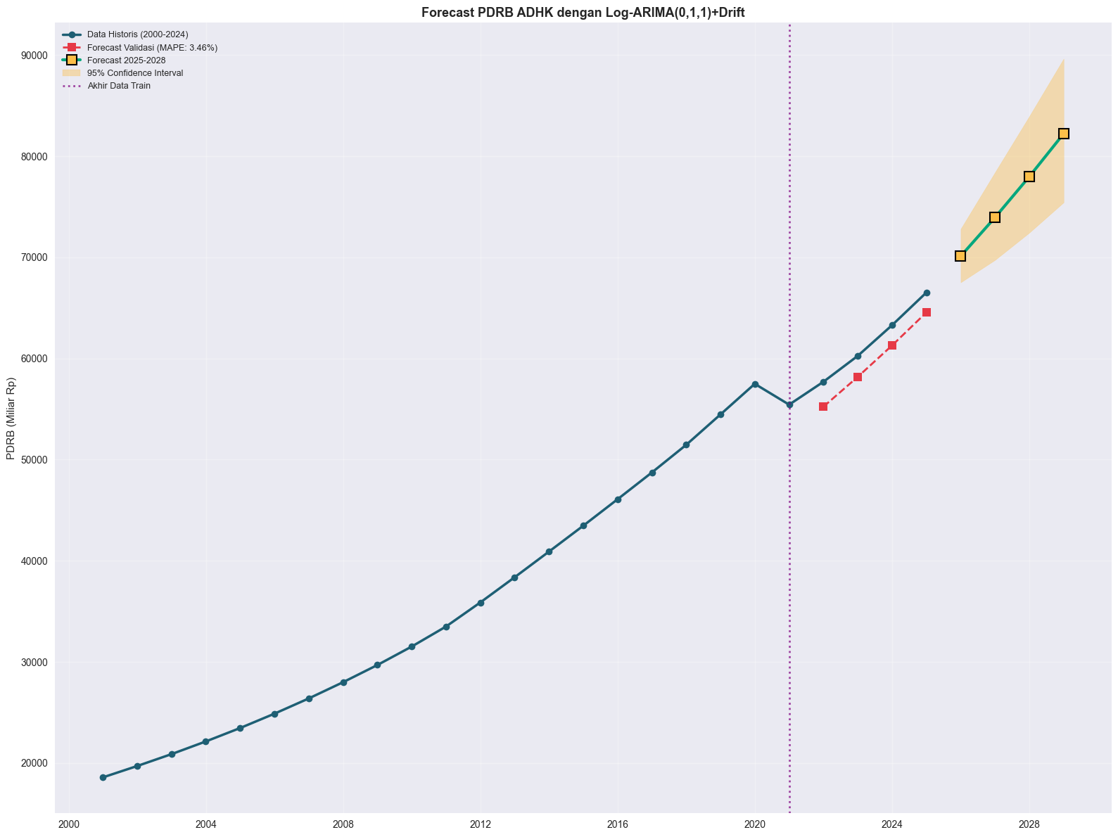
Plot Time Series
2002 | 20891.322399 | 9,510.20
2003 | 22144.116363 | 10,080.50
2004 | 23472.258098 | 10,685.10
2005 | 24889.367315 | 11,330.20
2006 | 26394.784997 | 12,015.50
2007 | 27999.055438 | 12,745.80
2008 | 29700.640928 | 13,520.40
2009 | 31523.485803 | 14,350.20
2010 | 33,501.20 | 15,250.50
2011 | 35,880.50 | 35,880.50
2012 | 38,375.10 | 38,375.10
2013 | 40,908.50 | 40,908.50
2014 | 43,465.20 | 43,465.20
2015 | 46,080.40 | 46,080.40
2016 | 48,732.10 | 48,732.10
2017 | 51,462.50 | 51,462.50
2018 | 54,468.20 | 54,468.20 |  |  |  | Tabel Evaluasi
2019 | 57,492.40 | 57,492.40 |  |  |  | Tahun | PDRB_Forecast | Lower_95% | Upper_95% | Pertumbuhan
2020 | 55,435.50 | 55,435.50 |  |  |  | 2025 | 70111.44 | 67516.44 | 72806.19 | 5.40%
2021 | 57,698.20 | 57,698.20 |  |  |  | 2026 | 73936.29 | 69729.79 | 78396.54 | 5.46%
2022 | 60,254.80 | 60,254.80 |  |  |  | 2027 | 77969.79 | 72426.03 | 83937.88 | 5.46%
2023 | 63,285.15 | 63,285.15 |  |  |  | 2028 | 82223.33 | 75424.61 | 89634.88 | 5.46%
2024 | 66,520.40 | 66,520.40

